상품제안서
트라이탄 메탈 300/350/500/700ml | 상품코드: F02345

 |  |  |  |  |  |  | 02-412-0044 | www.easy1.co.kr
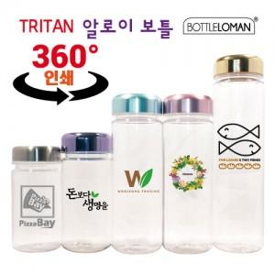 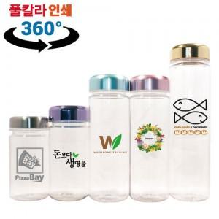

【상세/제작정보】 | *파우치 삭스,네오프렌,극세사 선택가능 단,극세사 파우치 인쇄불가 * 360도 풀컬러인쇄가능 (별도문의) *개별인박스 포함 가격입니다

【인쇄/포장옵션】 | 실크 / 포장지포장

【공급단가】 | 수량 | 100~ | 300~ | 500~ | 1,000~ | 3,000~
*VAT별도 | 300ml | 2,660원 | 2,560원 | 2,470원 | 2,370원 | 2,280원
 | 350ml | 2,660원 | 2,560원 | 2,470원 | 2,370원 | 2,280원
 | 500ml | 2,660원 | 2,560원 | 2,470원 | 2,370원 | 2,280원
 | 700ml | 3,080원 | 2,970원 | 2,860원 | 2,750원 | 2,640원

【상품 URL】 | https://dev.easy1.co.kr:443/src/goods_detail.php?gdno=2345

